17入江映子
埼玉県環境アドバイザー活動紹介個票 |  |  |  |  |  |  |  | 検索用一覧に戻る

名前 |  | ふりがな |  | 年代 | 所在市町村
入江 映子 |  | いりえ えいこ |  | 70代 | 久喜市

顔写真又はイラスト |  | 活動状況の写真（1～２枚）
 |  | 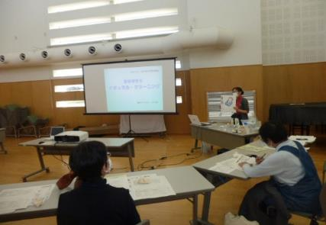

主な専門分野
（１） | 川の再生活動 |  | 家庭からの排水汚染を少なくする方法を伝える
（２） | 消費生活・衣食住 |  | プラスチック、ごみ、有害な日用品、などを減らす方法

所有資格、経歴

所有資格
経歴 | 元川の国アドバイザー、河川浄化対策協議会にて10年以上活動
地域等での活動（複数記載可）
所属又は主催団体 |  |  | 団体や個人の活動紹介HP
久喜市河川浄化対策協議会、エコ栗橋 合成洗剤をやめていのちと自然を守る埼 玉連絡会、日本消費者連盟・洗剤部会 |  |  | 日本消費者連盟洗剤部会HP、久喜市HP

環境学習指導可能エリア
全市町村対応可／地域限定 |  | ※ 地域限定の場合：市町村・地域名 |  |  |  | 具体的な場所がある場合
地域限定 |  | 久喜市内(他は要相談) |  |  |  | 公共交通機関使用・徒歩圏 内
講座スタイル（複数〇可） |  | 対象（複数〇可）
講義 | 体験活動 | 未就学児 | 小学生 | 中学生 | 高校生 | 一般（大人） | 事業者
○ |  |  | ○ | ○ | ○ | ○

連絡先 |  |  |  | ※連絡先非公表の場合又は電話連絡を御希望の場合は、環境政策課 （０４８－８３０－３０１９）へお問い合わせください
MAIL
環境学習指導等の活動実績
全体 | 回数 | 環境学習への延べ参加人数
活動回数 | 5 | 52

主な活動実績の紹介 |  |  |  |  | ※１枚に収まる範囲で記載願います
年 月 | 活動内容（環境学習のテーマ） |  |  | 依頼団体 |  | 主な対象 | 参加人数
2024-06-04 | 合成洗剤と香害被害 |  |  | 生活クラブ生協 |  | 大人 | 10人
2024-08-17 | 水をきれいに |  |  | 河川対策協議会 |  | 大人・小学生 | 12人
2024-09-14 | 合成洗剤と香害被害 |  |  | 生活クラブ生協 |  | 大人 | 8人
2025-10-05 | 香害って何 |  |  | きれいな水と命を守る全国連絡会 |  | 大人 | 15人
2025-10-07 | 水をきれいに |  |  | 栗橋南小放課後ゆうゆうクラブ |  | 大人・小学生 | 7人

以下は選択用の記載ですので、修正等は行わないでください

参照リスト
該当の有無 | ○ | ○
 | - | ×

年代 | 20代
 | 30代
 | 40代
 | 50代
 | 60代
 | 70代
 | 80代
 | 90代

活動エリア | 全市町村
 | 地域限定

主な専門分野 | 自然への愛着
 | 生態系・生物多様性
 | 水質
 | 川の再生活動
 | 大気
 | 地質
 | 地球温暖化
 | 資源・エネルギー
 | 産業
 | 消費生活・衣食住
 | 公害・化学物質
 | ３Ｒ
 | SDGs

日付 | 1月
 | 2月
 | 3月
 | 4月
 | 5月
 | 6月
 | 7月
 | 8月
 | 9月
 | 10月
 | 11月
 | 12月

19鵜飼慶和
埼玉県環境アドバイザー活動紹介個票 |  |  |  |  |  |  |  | 検索用一覧に戻る

名前 |  | ふりがな |  | 年代 | 所在市町村
鵜飼 慶和 |  | うかい よしかず |  | 70代 | 三郷市

顔写真又はイラスト |  | 活動状況の写真（1～２枚）
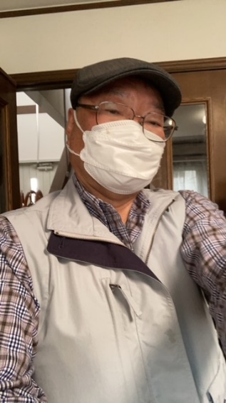 |  | 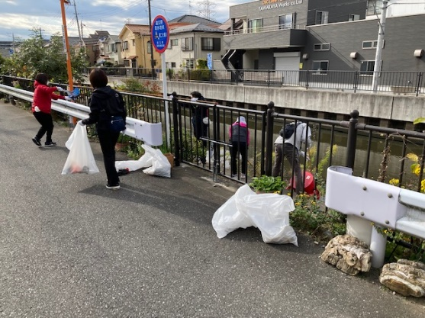 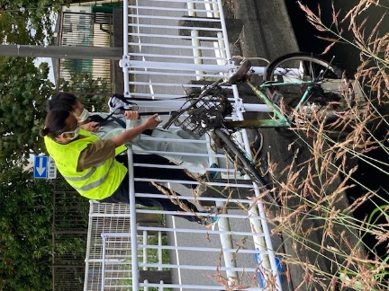

活動のPR |  | 川の清掃活動を通して地域交流を計ります

主な専門分野
（１） | 水質 |  | パックテストによる水質検査方法と汚濁物質の川に及ぼす影響説明
（２） | 川の再生活動 |  | 水質浄化方法などの提案

所有資格、経歴

所有資格 | 水道施設技術管理者、中間処理施設技術管理者、危険物取扱主任者、電気工事士、浄化槽管理士
経歴 | 浄水施設、下水処理施設の運転管理を40年以上経験
地域等での活動（複数記載可）
所属又は主催団体 |  |  | 団体や個人の活動紹介HP
三郷の川をきれいにする会 |  |  | 月1回の清掃活動、年1回の第二大場川清掃大作戦のサポート

環境学習指導可能エリア
全市町村対応可／地域限定 |  | ※ 地域限定の場合：市町村・地域名 |  |  |  | 具体的な場所がある場合
全市町村
講座スタイル（複数〇可） |  | 対象（複数〇可）
講義 | 体験活動 | 未就学児 | 小学生 | 中学生 | 高校生 | 一般（大人） | 事業者
 | ○ |  |  |  |  | ○

連絡先 |  |  |  | ※連絡先非公表の場合又は電話連絡を御希望の場合は、環境政策課 （０４８－８３０－３０１９）へお問い合わせください
MAIL | ukai1952@yahoo.co.jp
環境学習指導等の活動実績
全体 | 回数 | 環境学習への延べ参加人数
活動回数 | 2 | 82

主な活動実績の紹介 |  |  |  |  | ※１枚に収まる範囲で記載願います
年 月 | 活動内容（環境学習のテーマ） |  |  | 依頼団体 |  | 主な対象 | 参加人数
2024.10.5 | 三郷市環境フェスタ 三郷の川をきれいにする会 活動報告と川の浄化対策について展示説明 |  |  | 三郷市 |  | 一般 | 70
2025.2.22 | 三郷市河川指導者講習会 講師参加 三郷市の流れる川の話と浄化対策の提案 |  |  | 三郷市 |  | 一般 | 12

以下は選択用の記載ですので、修正等は行わないでください

参照リスト
該当の有無 | ○ | ○
 | - | ×

年代 | 20代
 | 30代
 | 40代
 | 50代
 | 60代
 | 70代
 | 80代
 | 90代

活動エリア | 全市町村
 | 地域限定

主な専門分野 | 自然への愛着
 | 生態系・生物多様性
 | 水質
 | 川の再生活動
 | 大気
 | 地質
 | 地球温暖化
 | 資源・エネルギー
 | 産業
 | 消費生活・衣食住
 | 公害・化学物質
 | ３Ｒ
 | SDGs

日付 | 1月
 | 2月
 | 3月
 | 4月
 | 5月
 | 6月
 | 7月
 | 8月
 | 9月
 | 10月
 | 11月
 | 12月

20内田貴夫
埼玉県環境アドバイザー活動紹介個票 |  |  |  |  |  |  |  | 検索用一覧に戻る

名前 |  | ふりがな |  | 年代 | 所在市町村
内田 貴夫 |  | うちだ たかお |  | 70代 | 狭山市

顔写真又はイラスト |  | 活動状況の写真（1～２枚）
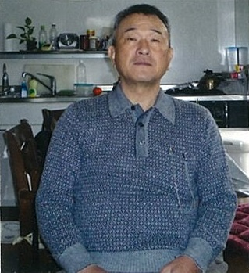 |  | 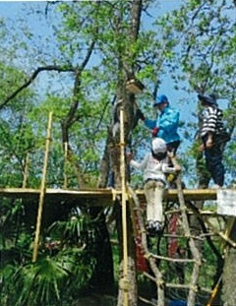 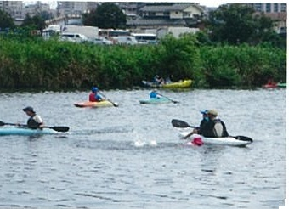

主な専門分野
（１） | 川の再生活動 |  | 川の生き物調査、水質調査
（２）

所有資格、経歴

所有資格 | 令和元年度川の国埼玉検定上級合格
経歴
地域等での活動（複数記載可）
所属又は主催団体 |  |  | 団体や個人の活動紹介HP
ＮＰＯ法人ジョイライフさやま |  |  | http://www.joylife.or.jp/

環境学習指導可能エリア
全市町村対応可／地域限定 |  | ※ 地域限定の場合：市町村・地域名 |  |  |  | 具体的な場所がある場合
地域限定 |  | 狭山市、入間市、飯能市 |  |  |  | 入間川
講座スタイル（複数〇可） |  | 対象（複数〇可）
講義 | 体験活動 | 未就学児 | 小学生 | 中学生 | 高校生 | 一般（大人） | 事業者
 | ○ | ○ | ○

連絡先 |  |  |  | ※連絡先非公表の場合又は電話連絡を御希望の場合は、環境政策課 （０４８－８３０－３０１９）へお問い合わせください
MAIL | tu47man@tbb,t-com,ne,jp
環境学習指導等の活動実績
全体 | 回数 | 環境学習への延べ参加人数
活動回数 | 6 | 153人

主な活動実績の紹介 |  |  |  |  | ※１枚に収まる範囲で記載願います
年 月 | 活動内容（環境学習のテーマ） |  |  | 依頼団体 |  | 主な対象 | 参加人数
令和5年 5月 | 自然の森遊び |  |  | NPO法人ほんきっこ応援団 |  | 小学生、幼児と保護者 | 39人
令和5年 6月 | 田植体験 |  |  | 斉藤ファーム |  | 小学生、幼児と保護者 | 26人
令和5年 6月 | 水質調査体験 |  |  | NPO法人ジョイライフさやま |  | 小学生、幼児と保護者 | 22人
令和5年 7月 | カヤック体験 |  |  | かわうそボロークラブ |  | 小学生、幼児と保護者 | 30人
令和5年 8月 | 地曳網・生態系調査体験 |  |  | 入間川漁業協同組合 |  | 小学生、幼児と保護者 | 26人
令和5年 9月 | 稲刈り体験 |  |  | 斉藤ファーム |  | 小学生、幼児と保護者 | 10人

以下は選択用の記載ですので、修正等は行わないでください

参照リスト
該当の有無 | ○ | ○
 | - | ×

年代 | 20代
 | 30代
 | 40代
 | 50代
 | 60代
 | 70代
 | 80代
 | 90代

活動エリア | 全市町村
 | 地域限定

主な専門分野 | 自然への愛着
 | 生態系・生物多様性
 | 水質
 | 川の再生活動
 | 大気
 | 地質
 | 地球温暖化
 | 資源・エネルギー
 | 産業
 | 消費生活・衣食住
 | 公害・化学物質
 | ３Ｒ
 | SDGs

日付 | 1月
 | 2月
 | 3月
 | 4月
 | 5月
 | 6月
 | 7月
 | 8月
 | 9月
 | 10月
 | 11月
 | 12月

22大高文子
埼玉県環境アドバイザー活動紹介個票 |  |  |  |  |  |  |  | 検索用一覧に戻る

名前 |  | ふりがな |  | 年代 | 所在市町村
大高 文子 |  | おおたか ふみこ |  | 60代 | さいたま市

顔写真又はイラスト |  | 活動状況の写真（1～２枚）
 |  | 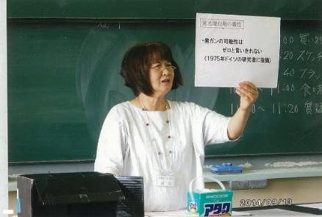

主な専門分野
（１） | 川の再生活動 |  | 生活雑排水による河川の汚染と洗剤について、ナチュラルクリーニング
（２） | 公害・化学物質 |  | 身のまわりの化学物質とPRTR法について

所有資格、経歴

所有資格
経歴 | 元川の国アドバイザー、さいたま市環境審議会委員、さいたま市水環境ネットワーク副会長
地域等での活動（複数記載可）
所属又は主催団体 |  |  | 団体や個人の活動紹介HP
合成洗剤をやめていのちと自然を守る 埼玉連絡会

環境学習指導可能エリア
全市町村対応可／地域限定 |  | ※ 地域限定の場合：市町村・地域名 |  |  |  | 具体的な場所がある場合
全市町村
講座スタイル（複数〇可） |  | 対象（複数〇可）
講義 | 体験活動 | 未就学児 | 小学生 | 中学生 | 高校生 | 一般（大人） | 事業者
○ | ○ | ○ | ○ | ○ | ○ | ○ | ○

連絡先 |  |  |  | ※連絡先非公表の場合又は電話連絡を御希望の場合は、環境政策課 （０４８－８３０－３０１９）へお問い合わせください
MAIL
環境学習指導等の活動実績
全体 | 回数 | 環境学習への延べ参加人数
活動回数 | 2 | 65人

主な活動実績の紹介 |  |  |  |  | ※１枚に収まる範囲で記載願います
年 月 | 活動内容（環境学習のテーマ） |  |  | 依頼団体 |  | 主な対象 | 参加人数
2019 5月 | 石けんと合成洗剤のちがい ナチュラルクリーニング |  |  | 生活クラブ生協 |  | 組合員 | 15人
10月 | さいたま市みどりの祭典 環境にやさしい石けん |  |  | さいたま市みどりの祭典 実行委員会 |  | 一般市民 | 50人

以下は選択用の記載ですので、修正等は行わないでください

参照リスト
該当の有無 | ○ | ○
 | - | ×

年代 | 20代
 | 30代
 | 40代
 | 50代
 | 60代
 | 70代
 | 80代
 | 90代

活動エリア | 全市町村
 | 地域限定

主な専門分野 | 自然への愛着
 | 生態系・生物多様性
 | 水質
 | 川の再生活動
 | 大気
 | 地質
 | 地球温暖化
 | 資源・エネルギー
 | 産業
 | 消費生活・衣食住
 | 公害・化学物質
 | ３Ｒ
 | SDGs

日付 | 1月
 | 2月
 | 3月
 | 4月
 | 5月
 | 6月
 | 7月
 | 8月
 | 9月
 | 10月
 | 11月
 | 12月

23大谷勉
埼玉県環境アドバイザー活動紹介個票 |  |  |  |  |  |  |  | 検索用一覧に戻る

名前 |  | ふりがな |  | 年代 | 所在市町村
大谷 勉 |  | おおたに つとむ |  | 60代 | 坂戸市

顔写真又はイラスト |  | 活動状況の写真（1～２枚）
 |  | 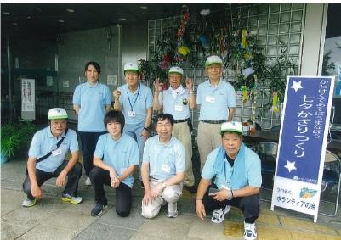

主な専門分野
（１） | 川の再生活動 |  | 自然への愛着
（２） | 川の再生活動 |  | 荒川大模型173、源流から河口までの概要（自然・歴史・再生）解説

所有資格、経歴

所有資格 | 公立小学校サポーター（緑化・生活科等）
経歴 | 元川の国アドバイザー
地域等での活動（複数記載可）
所属又は主催団体 |  |  | 団体や個人の活動紹介HP
県立川の博物館ボランティアの会 |  |  | http://www.river-museum.jp/

環境学習指導可能エリア
全市町村対応可／地域限定 |  | ※ 地域限定の場合：市町村・地域名 |  |  |  | 具体的な場所がある場合
地域限定 |  | 寄居町、坂戸市 |  |  |  | 県立川の博物館
講座スタイル（複数〇可） |  | 対象（複数〇可）
講義 | 体験活動 | 未就学児 | 小学生 | 中学生 | 高校生 | 一般（大人） | 事業者
○ | ○ |  | ○ |  |  | ○

連絡先 |  |  |  | ※連絡先非公表の場合又は電話連絡を御希望の場合は、環境政策課 （０４８－８３０－３０１９）へお問い合わせください
MAIL
環境学習指導等の活動実績
全体 | 回数 | 環境学習への延べ参加人数
活動回数 | 4 | 430

主な活動実績の紹介 |  |  |  |  | ※１枚に収まる範囲で記載願います
年 月 | 活動内容（環境学習のテーマ） |  |  | 依頼団体 |  | 主な対象 | 参加人数
令和５年 ６月 | 水質検査 荒川・宮川・塩川 |  |  | 川の博物館 |  | ボランティア会員 | 10
令和５年 ７月 | 七夕かざりづくり・１７３ガリバー解説 |  |  | 川の博物館 |  | 親子 | 104
令和５年 １１月 | 木の実工作・１７３ガリバー解説 |  |  | 川の博物館 |  | 親子 | 289
令和５年 １２月 | とことん学び塾・１７３ガリバー解説 |  |  | 寄居町中央公民館 |  | 高齢者大学生 | 27
2022-06-05 | 水質調査（荒川、塩川） |  |  | 川の博物館 |  | ボランティア会員 | （ 7 ）

以下は選択用の記載ですので、修正等は行わないでください

参照リスト
該当の有無 | ○ | ○
 | - | ×

年代 | 20代
 | 30代
 | 40代
 | 50代
 | 60代
 | 70代
 | 80代
 | 90代

活動エリア | 全市町村
 | 地域限定

主な専門分野 | 自然への愛着
 | 生態系・生物多様性
 | 水質
 | 川の再生活動
 | 大気
 | 地質
 | 地球温暖化
 | 資源・エネルギー
 | 産業
 | 消費生活・衣食住
 | 公害・化学物質
 | ３Ｒ
 | SDGs

日付 | 1月
 | 2月
 | 3月
 | 4月
 | 5月
 | 6月
 | 7月
 | 8月
 | 9月
 | 10月
 | 11月
 | 12月

28梶田祐一
埼玉県環境アドバイザー活動紹介個票 |  |  |  |  |  |  |  | 検索用一覧に戻る

名前 |  | ふりがな |  | 年代 | 所在市町村
梶田 祐一 |  | かじた ゆういち |  | 40代 | 鶴ヶ島市

顔写真又はイラスト |  | 活動状況の写真（1～２枚）
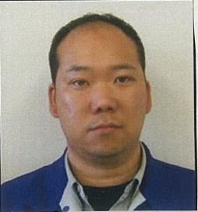

主な専門分野
（１） | 川の再生活動
（２）

所有資格、経歴

所有資格 | 一級土木施工管理技士
経歴 | 元川の国アドバイザー
地域等での活動（複数記載可）
所属又は主催団体 |  |  | 団体や個人の活動紹介HP

環境学習指導可能エリア
全市町村対応可／地域限定 |  | ※ 地域限定の場合：市町村・地域名 |  |  |  | 具体的な場所がある場合
地域限定 |  | 川越市、鶴ヶ島市、坂戸市
講座スタイル（複数〇可） |  | 対象（複数〇可）
講義 | 体験活動 | 未就学児 | 小学生 | 中学生 | 高校生 | 一般（大人） | 事業者
 | ○ | ○ | ○ |  |  | ○

連絡先 |  |  |  | ※連絡先非公表の場合又は電話連絡を御希望の場合は、環境政策課 （０４８－８３０－３０１９）へお問い合わせください
MAIL
環境学習指導等の活動実績
全体 | 回数 | 環境学習への延べ参加人数
活動回数 | 1 | 8

主な活動実績の紹介 |  |  |  |  | ※１枚に収まる範囲で記載願います
年 月 | 活動内容（環境学習のテーマ） |  |  | 依頼団体 |  | 主な対象 | 参加人数
2019/5 | 河川工事の環境対策 |  |  | 初雁興業株式会社 |  | 職員・協力会社 | 8

以下は選択用の記載ですので、修正等は行わないでください

参照リスト
該当の有無 | ○ | ○
 | - | ×

年代 | 20代
 | 30代
 | 40代
 | 50代
 | 60代
 | 70代
 | 80代
 | 90代

活動エリア | 全市町村
 | 地域限定

主な専門分野 | 自然への愛着
 | 生態系・生物多様性
 | 水質
 | 川の再生活動
 | 大気
 | 地質
 | 地球温暖化
 | 資源・エネルギー
 | 産業
 | 消費生活・衣食住
 | 公害・化学物質
 | ３Ｒ
 | SDGs

日付 | 1月
 | 2月
 | 3月
 | 4月
 | 5月
 | 6月
 | 7月
 | 8月
 | 9月
 | 10月
 | 11月
 | 12月

29加藤清
埼玉県環境アドバイザー活動紹介個票 |  |  |  |  |  |  | 検索用一覧に戻る

名前 |  | ふりがな |  | 年代 | 所在市町村
加藤 清 |  | かとう きよし |  | 70代 | 久喜市

顔写真又はイラスト |  | 活動状況の写真（1～２枚）
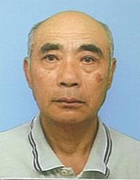 |  | 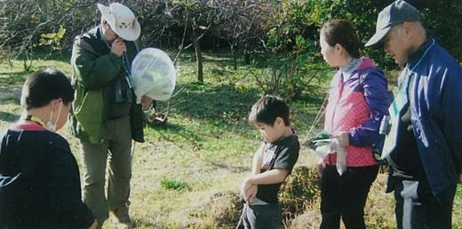 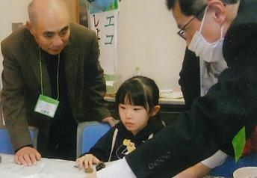

主な専門分野
（１） | 自然への愛着 |  | 自然観察 野鳥・樹木・花類
（２） | 川の再生活動 |  | 用水路の美化と修繕 川魚類・草花

所有資格、経歴

所有資格 | 埼玉県3R活動推進員・埼玉県農薬適正使用アドバイザー・久喜市環境審議会委員・久喜市緑の推進員 ・エコドライブアドバイザー・埼玉県地球温暖化防止活動推進員・埼玉県環境アドバイザー
経歴 | 10～15年経験有
地域等での活動（複数記載可）
所属又は主催団体 |  |  | 団体や個人の活動紹介HP
・環境大学修了生の会 ・上新堀農地管理組合 ・環境ネットワーク埼玉 |  |  | 子供向けに自然観察会・子どもエコフェスティバル等（ブース）出展 ・出前講座・地域活動・小学校等（環境活動）

環境学習指導可能エリア
全市町村対応可／地域限定 |  | ※ 地域限定の場合：市町村・地域名 |  |  |  | 具体的な場所がある場合
地域限定 |  | 久喜市内 |  |  |  | 埼玉県環境科学国際センター内
...

36川島秀男
埼玉県環境アドバイザー活動紹介個票 |  |  |  |  |  | 検索用一覧に戻る

名前 |  | ふりがな |  | 年代 | 所在市町村
川島秀男 |  | かわしまひでお |  | 80代 | 鴻巣市

鴻巣市立赤見台第一小学校5年生
元荒川の水質調査と生きもの観察2019.6.25
顔写真又はイラスト |  | 活動状況の写真（1～２枚）
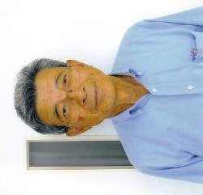 |  | 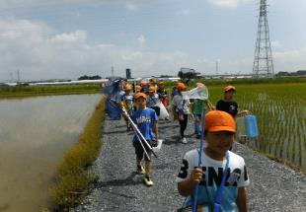 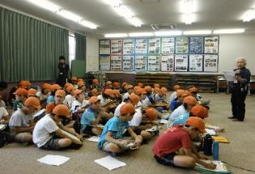

主な専門分野
（１） | 水質 |  | 元荒川の水質を調査し、汚染の原因や改善の方法などを解説
（２） | 川の再生活動 |  | 荒川の自然再生を目的として昆虫観察や植物調査などを指導

所有資格、経歴

所有資格 | 浄化槽設備士
経歴 | 元川の国アドバイザー、地球温暖化防止活動推進員、鴻巣市環境審議会委員
地域等での活動（複数記載可）
所属又は主催団体 |  |  | 団体や個人の活動紹介HP
...

39木内勝司
埼玉県環境アドバイザー活動紹介個票

名前 |  | ふりがな |  | 年代 | 所在市町村
木内 勝司 |  | きうち かつじ |  | 70代 | 入間市

顔写真又はイラスト |  | 活動状況の写真（1～２枚）
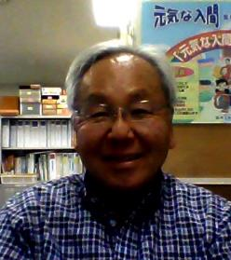 |  | 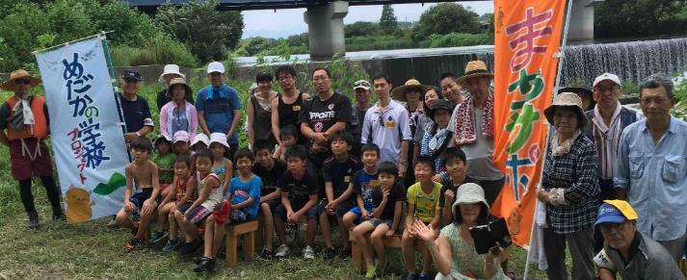

活動のPR |  | 川の生態系や里山について楽しくお話しします。

主な専門分野
（１） | 川の再生活動 |  | 川の自然再生について、具体的な考え方や方法について解説
（２） | 生態系・生物多様性 |  | 生物のつながりや自然環境についてわかりやすく解説

所有資格、経歴

所有資格 | １級ビオトープ計画管理士、自然観察指導員、技術士(河川・都市計画)、工学博士
...

46齋藤信一
埼玉県環境アドバイザー活動紹介個票 |  |  |  |  |  | 検索用一覧に戻る

名前 |  | ふりがな |  | 年代 | 所在市町村
齋藤 信一 |  | さいとう しんいち |  | 70代 | 蓮田市

野外学習の様子
ゴミ拾いの様子
顔写真又はイラスト |  | 活動状況の写真（1～２枚）
 |  | 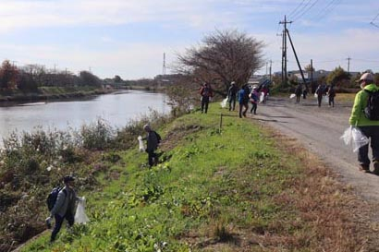 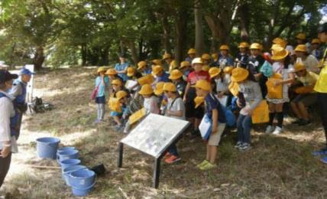

主な専門分野
（１） | 川の再生活動 |  | 河畔林での樹木の説明・観察を通じ、自然に興味・関心をもってもらう。
（２）

所有資格、経歴

所有資格
経歴 | 元川の国アドバイザー
地域等での活動（複数記載可）
...

47坂本正博
埼玉県環境アドバイザー活動紹介個票

名前 |  | ふりがな |  | 年代 | 所在市町村
坂本 正博 |  | さかもと まさひろ |  | 70代 | 杉戸町

顔写真又はイラスト |  | 活動状況の写真（1～２枚）
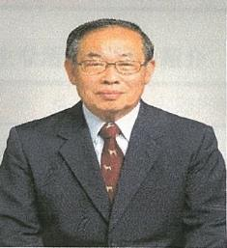 |  | 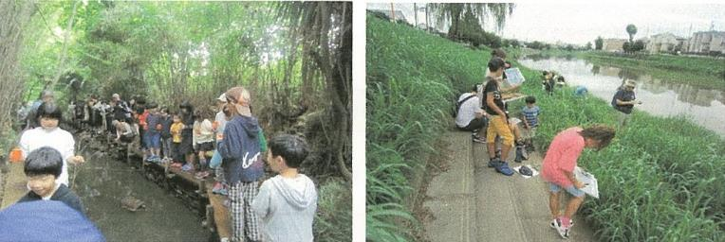

主な専門分野
（１） | 川の再生活動 |  | 環境に配慮した農業用排水路の設計施工管理
（２） | 生態系・生物多様性 |  | 自然観察会をとおして、川や生物多様性の大切さを解説

所有資格、経歴

所有資格 | 測量士、田んぼの学校リーダー
経歴 | 元川の国アドバイザー、地球温暖化防止活動推進員、杉戸町環境審議会委員
地域等での活動（複数記載可）
...

49櫻井行雄
埼玉県環境アドバイザー活動紹介個票 |  |  |  |  |  | 検索用一覧に戻る

名前 |  | ふりがな |  | 年代 | 所在市町村
櫻井 行雄 |  | さくらい ゆきお |  | 70代 | 東松山市

顔写真又はイラスト |  | 活動状況の写真（1～２枚）
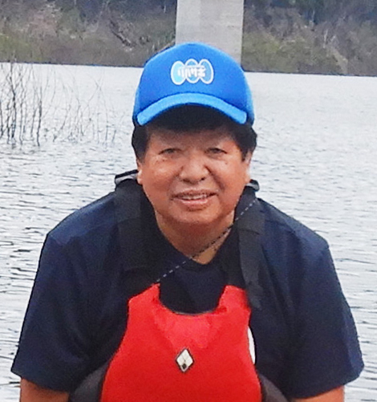 |  | 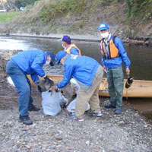 |  | 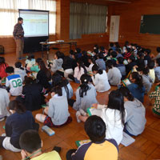

活動のPR |  | たのしく一緒に活動しながら課題解決に取り組んでいます。

主な専門分野
（１） | 生態系・生物多様性 |  | 学校ビオトープづくり、里山保全・再生(ナラ枯れ防除）
（２） | 川の再生活動 |  | ホタル保全・保護、川の体験学習・環境学習

所有資格、経歴

所有資格 | ビオトープ管理士(日本ビオトープ管理士会会員）
...

70田口修
埼玉県環境アドバイザー活動紹介個票

名前 |  | ふりがな |  | 年代 | 所在市町村
田口 修 |  | たぐち おさむ |  | 70代 | 行田市

顔写真又はイラスト |  | 活動状況の写真（1～２枚）
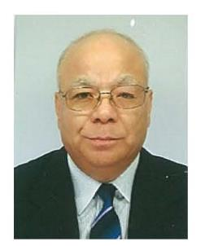 |  | 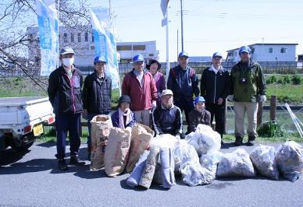 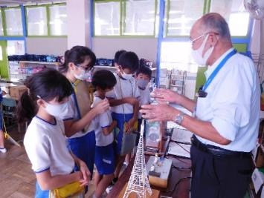

主な専門分野
（１） | 川の再生活動 |  | 川の中流域（忍川）の環境美化、生息生物を調べ環境省にも報告
（２） | 資源・エネルギー |  | 温暖化要因の化石エネルギー消費を解説。装置の体験で節電を理解

所有資格、経歴

所有資格 | 生態系保護指導員１級（県生態系保護協会）、彩の国環境大学（基礎・実践コース）修了生
経歴 | 川の国アドバイザー、行田市みどりの基本計画策定委員、行田市森づくり環境再生委員長、 地域の河川清掃団体で８年以上活動
地域等での活動（複数記載可）
...

76竹間滋
埼玉県環境アドバイザー活動紹介個票

名前 |  | ふりがな |  | 年代 | 所在市町村
竹間 滋 |  | ちくま しげる |  | 60代 | 東松山市

顔写真又はイラスト |  | 活動状況の写真（1～２枚）
 |  | 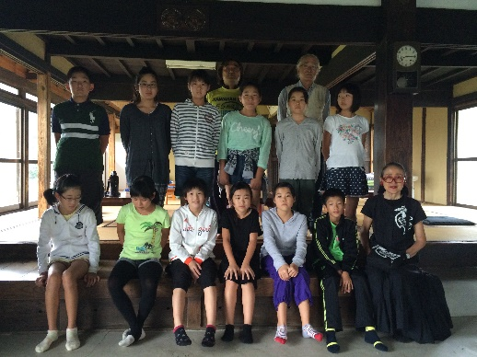

活動のPR |  | カヌーを使ったりして、川遊びの体験通じて自然に親しむことにより環境学習をする。

主な専門分野
（１） | 川の再生活動 |  | カヌーを使って川の体験をしてもらう
（２）

所有資格、経歴

所有資格 | 中・高教員免許、知的障害者福祉士、日本スポーツ協会（JSPO）公認スポーツ指導者 カヌー
...

77内藤定芳
埼玉県環境アドバイザー活動紹介個票

名前 |  | ふりがな |  | 年代 | 所在市町村
内藤 定芳 |  | ないとうさだよし |  | 70代 | 秩父市

顔写真又はイラスト |  | 活動状況の写真（1～２枚）
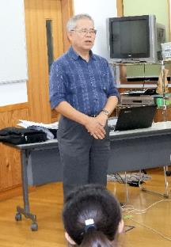 |  | 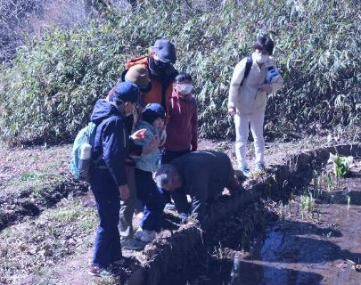 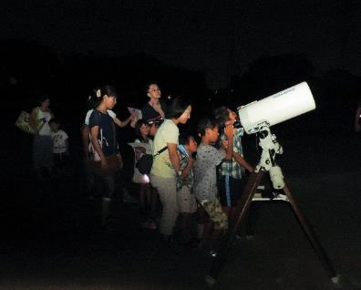

主な専門分野
（１） | 地質 |  | 荒川の再生、化石採集学習、天体、地質の成り立ち、宇宙線の測定他全般、古代中世の歴史 特に秩父平氏
（２） | 川の再生活動 |  | 50年前秩父のウナギは玉淀ダムで絶滅した(2019.9.12)出版

所有資格、経歴

所有資格 | 環境カウンセラー(市民) 環境再生医上級 中学校理科専修 高等学校理科１級 秩父学検定上級 第一級小型船舶操縦士 第二級アマチュア無線技士 他
経歴 | 私立高校物理、数学の教諭、中学校教諭理科、技術家庭、社会の教諭１９年、教頭７年、小・中学校長４校１１年、大学非常勤講師９年 ちちぶ観光ガイドの会会長
地域等での活動（複数記載可）
...

82中山正則
埼玉県環境アドバイザー活動紹介個票

名前 |  | ふりがな |  | 年代 | 所在市町村
中山 正則 |  | なかやま まさのり |  | 60代 | さいたま市

顔写真又はイラスト |  | 活動状況の写真（1～２枚）
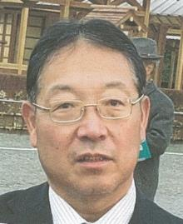 |  | 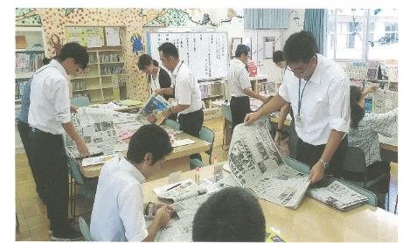 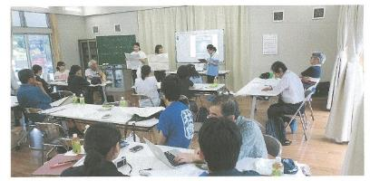

主な専門分野
（１） | 川の再生活動 |  | 環境教育、学校教育における河川に関する学問（理・社・総合）
（２） | 川の再生活動 |  | 埼玉県の河川史：河川の渡河点の変還（渡し舟、渡し場、橋）

所有資格、経歴

所有資格 | 学芸員、学校図書館司書教諭、小学校専修免許、中学校社会、高校社会の教員免許
経歴 | 元川の国アドバイザー、埼玉県「埼玉の水」副教本編集委員、国土交通省「荒川読本」編集委員、埼玉県荒川総合調査調査員、埼玉県中川水系総合調査調査員、春日部市庄和町史編集委員 等
地域等での活動（複数記載可）
...

83西川裕美
埼玉県環境アドバイザー活動紹介個票

名前 |  | ふりがな |  | 年代 | 所在市町村
西川裕美 |  | ニシカワヒロミ |  | 60代 | 北本市

顔写真又はイラスト |  | 活動状況の写真（1～２枚）
 |  | 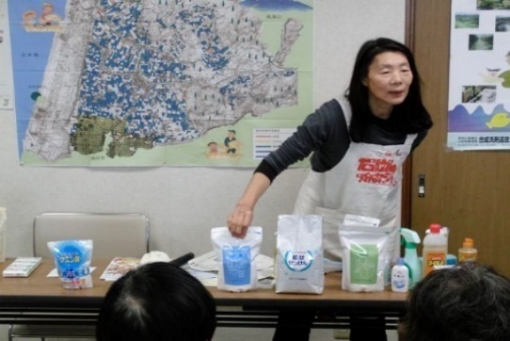

活動のPR |  | 環境に優しいナチュラルクリーニング実演（35年）。環境・地球温暖化へ配慮したごみ減量28年（段ボールコンポスト・新聞紙エコバックの普及）。の有害化学物質を避ける

主な専門分野
（１） | 消費生活・衣食住 |  | 環境に優しい生活提案（ナチュラルクリーニング実演。有害化学物質を避ける）ゴミ減量提案（ダンボールコンポスト・新聞エコバック普及）。フェアトレードの仕組みと消費生活。
（２） | 川の再生活動 |  | 水の大切さや日常生活で出来る節水・家庭排水への配慮実演。水の循環。水質調査。生物多様性。

所有資格、経歴

所有資格 | NACS-J自然観察指導員、プロジェクトWET JAPANエデュケーター、消費者被害防止サポーター
...

88長谷川孝雄
埼玉県環境アドバイザー活動紹介個票

名前 |  | ふりがな |  | 年代 | 所在市町村
長谷川 孝雄 |  | はせがわ たかお |  | 70代 | 戸田市

顔写真又はイラスト |  | 活動状況の写真（1～２枚）
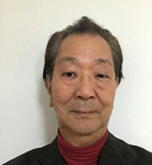 |  | 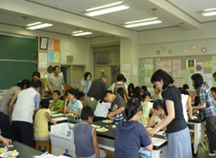 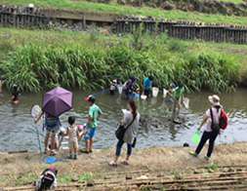

主な専門分野
（１） | 水質 |  | 簡易な水質測定(濁度、色度、透視度、pH、COD等)と原因調査
（２） | 川の再生活動 |  | 水質改善と水辺の生きもの調査

所有資格、経歴

所有資格 | 公害防止管理者水質1種、技術士(上下水道部門)
経歴 | 水処理機器の研究開発、川の国アドバイザー、元戸田市下水道ビジョン検討委員会委員、戸田市上下水道経営審議会委員
地域等での活動（複数記載可）
...

95福田直
埼玉県環境アドバイザー活動紹介個票

名前 |  | ふりがな |  | 年代 | 所在市町村
福田 直 |  | ふくだ ただし |  |  | 日高市

顔写真又はイラスト |  | 活動状況の写真（1～２枚）
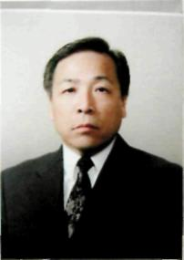 |  | 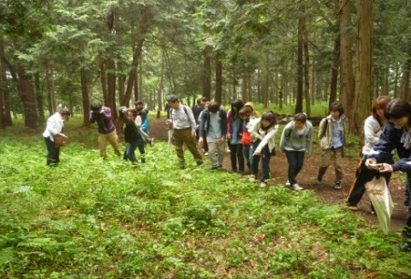 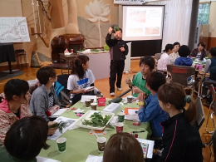

主な専門分野
（１） | 地質 |  | 土壌の性質・機能・生成等の解説、土壌劣化・侵食・砂漠化等の問題の解説、幼稚園、小・中・高における土壌教育
（２） | 川の再生活動 |  | 自然観察会を通して、河川の生きもの、水質などの調査・解説

所有資格、経歴

所有資格 | 自然観察指導員・筆跡診断士
経歴 | 大学教授
地域等での活動（複数記載可）
...

98藤身諭
埼玉県環境アドバイザー活動紹介個票

名前 |  | ふりがな |  | 年代 | 所在市町村
藤身 諭 |  | ふじみ さとし |  | 50代 | 所沢市

顔写真又はイラスト |  | 活動状況の写真（1～２枚）
 |  | 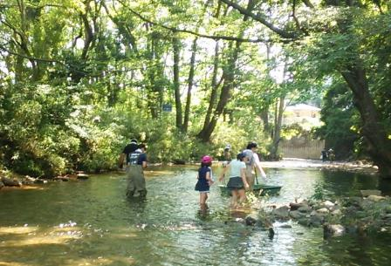

主な専門分野
（１） | 川の再生活動 |  | 川の環境の調べ方及び公表されている結果の解説
（２） | 水質 |  | 公表データや基準に係る解説

所有資格、経歴

所有資格 | 環境計量士（濃度関係）、公害防止管理者（水質第1種、ダイオキシン類関係）、 技術士（建設部門：建設環境）
経歴 | 元川の国アドバイザー、元環境教育アシスタント
地域等での活動（複数記載可）
...

130渡辺仁
埼玉県環境アドバイザー活動紹介個票

名前 |  | ふりがな |  | 年代 | 所在市町村
渡辺 仁 |  | わたなべ ひとし |  | 70代 | 東松山市

顔写真又はイラスト |  | 活動状況の写真（1～２枚）
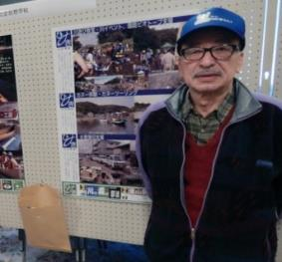 |  | 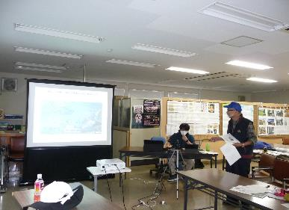 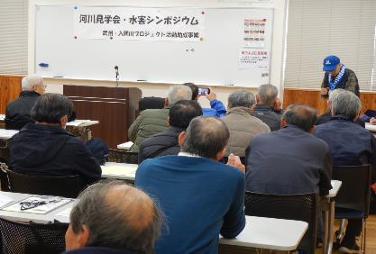

主な専門分野
（１） | 生態系・生物多様性 |  | 自然の調査・観察会をとおして、生物多様性の大切さなどを解説・講義
（２） | 川の再生活動 |  | 多自然川づくり、動植物等の生き物にやさしい河川環境保全

所有資格、経歴

所有資格 | 技術士「建設部門（建設環境）」＆「応用理学部門（地球物理及び地球科学）」、測量士（写真判読、計測）
経歴 | 建設コンサルタントに従事（環境部門、アセスメント）、川の国アドバイザー、環境アドバイザー、 市内小学校評議員等
地域等での活動（複数記載可）
...

